пункт 1
X1 | X2 | X3 | Рейтинг (Y) | Дробові значення |  |  | z_1 | z_2 | z_3
2 | 65 | 2.0 | 15120.00 | 15.12 | X= | 1 | 0.4 | -0.4 | -1.8
1 | 45 | 2.0 | 12500.00 | 12.50 |  | 1 | -0.6 | -20.4 | -1.8
3.5 | 85 | 9.0 | 26000.00 | 26.00 |  | 1 | 1.9 | 19.6 | 5.3
0 | 55 | 11.0 | 19000.00 | 19.00 |  | 1 | -1.6 | -10.4 | 7.3
4 | 85 | 1.0 | 16000.00 | 16.00 |  | 1 | 2.4 | 19.6 | -2.8
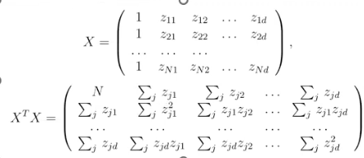
0 | 65 | 1.0 | 15000.00 | 15.00 |  | 1 | -1.6 | -0.4 | -2.8
0 | 45 | 0.5 | 12500.00 | 12.50 |  | 1 | -1.6 | -20.4 | -3.3 | d= | 3
2.5 | 60 | 2.0 | 15800.00 | 15.80 |  | 1 | 0.9 | -5.4 | -1.8 | N= | 12
1 | 70 | 3.0 | 19600.00 | 19.60 |  | 1 | -0.6 | 4.6 | -0.8 | X1_avg = | 1.5833333333
3 | 75 | 6.0 | 21800.00 | 21.80 |  | 1 | 1.4 | 9.6 | 2.3 | X2_avg = | 65.4 | X3_avg= | 3.8
0 | 60 | 0.5 | 12400.00 | 12.40 |  | 1 | -1.6 | -5.4 | -3.3 | Y_avg = | 17351.67
2 | 75 | 7.0 | 22500.00 | 22.50 |  | 1 | 0.4 | 9.6 | 3.3 | θ0 з кр = | 17351.67
 |  |  |  |  |  |  | 1.11E-15 | -5.684E-14 | -1.750E+00 | θ1 з кр = | 100.456
 |  |  |  |  |  |  |  |  |  | θ2 з кр = | 164.13087423 | θ3 з кр = | 799.29597697
 |  |  |  |  |  |  |  |  |  | RSS = | 23841406.353
 |  |  |  |  |  |  |  |  |  | σ^2 з кр = | 2980175.7941

 |  |  |  |  |  |  |  |  |  |  |  | X^TX= | 12 | 0 | 0 | 0 | (X^TX)^-1= | 0.08 | 0.00 | 0.00 | 0.00
 |  |  |  |  |  |  |  |  |  |  |  |  | 0 | 23.416666667 | 164.58333333 | 10.25 |  | 0.00 | 0.10 | -0.01 | 0.00
 |  |  |  |  |  |  |  |  |  |  |  |  | 0 | 164.58333333 | 1972.9166667 | 153.75 |  | 0.00 | -0.01 | 0.00 | 0.00
 |  |  |  |  |  |  |  |  |  |  |  |  | 0 | 10.25 | 153.75 | 141.75 |  | 0.00 | 0.00 | 0.00 | 0.01
 |  |  |  |  |  |  |  |  |  |  |  | X^TY= | 208220.00
 |  |  |  |  |  |  |  |  |  |  |  |  | 37558.333333
 |  |  |  |  |  |  |  |  |  |  |  |  | 463241.66667
 |  |  |  |  |  |  |  |  |  |  |  |  | 139565

$θ$ з кр =
 |  |  |  |  |  |  |  |  |  |  |  |  | 17351.666667 |  | θ0 з кр
 |  |  |  |  |  |  |  |  |  |  |  |  | 100.45593675 | = | θ1 з кр
 |  |  |  |  |  |  |  |  |  |  |  |  | 164.13087423 |  | θ2 з кр
 |  |  |  |  |  |  |  |  |  |  |  |  | 799.29597697 |  | θ3 з кр

$$Y=17,351+100,45\left(X_{1}−1,58\right)+164,13\left(X_{2}−65,4\right)+799,29\left(X_{3}−3,8\right)$$

 |  |  |  |  |  |  |  | перевірка
 |  |  |  |  | 1 | Xθ з кри= | 15926.367483 | 15926.367483 | Y-Xθ з кри= | -806.37
 |  |  |  |  | 1 |  | 12543.294062 | 12543.294062 |  | -43.29
 |  |  |  |  | 1 |  | 24954.740712 | 24954.740712 |  | 1045.26
 |  |  |  |  | 1 |  | 21277.81066 | 21277.81066 |  | -2277.81
 |  |  |  |  | 1 |  | 18610.600864 | 18610.600864 |  | -2610.60
 |  |  |  |  | 1 |  | 14926.159633 | 14926.159633 |  | 73.84
 |  |  |  |  | 1 |  | 11243.894159 | 11243.894159 |  | 1256.11
 |  |  |  |  | 1 |  | 15155.94108 | 15155.94108 |  | 644.06
 |  |  |  |  | 1 |  | 17445.861894 | 17445.861894 |  | 2154.14
 |  |  |  |  | 1 |  | 20865.31607 | 20865.31607 |  | 934.68
 |  |  |  |  | 1 |  | 13705.857273 | 13705.857273 |  | -1305.86
 |  |  |  |  | 1 |  | 21564.15611 | 21564.15611 |  | 935.84

пункт 2,4
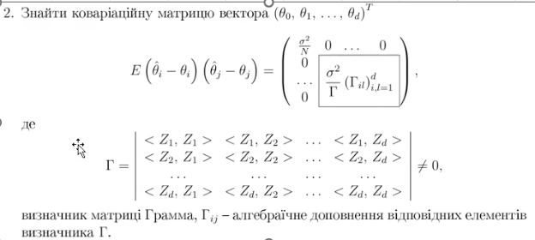

 | X^TX= | 12 | 0 | 0 | 0
 |  | 0 | 23.416666667 | 164.58333333 | 10.25
 |  | 0 | 164.58333333 | 1972.9166667 | 153.75
 |  | 0 | 10.25 | 153.75 | 141.75
 | (X^TX)^-1= | 0.083333333333 | 0 | 0 | 0
 |  | 0 | 0.10377998631 | -0.0088180116531 | 0.0020601370863
 |  | 0 | -0.0088180116531 | 0.0013029153114 | -0.00077558102073
 |  | 0 | 0.0020601370863 | -0.00077558102073 | 0.0077469430462
 | Г матр | 23.416666667 | 164.58333333 | 10.25
 |  | 164.58333333 | 1972.9166667 | 153.75
 |  | 10.25 | 153.75 | 141.75
 | (Г матр)^-1 | 0.10377998631 | -0.0088180116531 | 0.0020601370863
 |  | -0.0088180116531 | 0.0013029153114 | -0.00077558102073
 |  | 0.0020601370863 | -0.00077558102073 | 0.0077469430462
 |  |  |  | Г_а | 256021.875 | -21753.75 | 5082.2916667
 | Г = | 2466967.7083 |  |  | -21753.75 | 3214.25 | -1913.3333333
 |  |  |  |  | 5082.2916667 | -1913.3333333 | 19111.458333

 | Ков. Матриця = |  | 0.083333333333 | 0 | 0 | 0
 |  |  | 0 | 0.10377998631 | -0.0088180116531 | 0.0020601370863
 |  |  | 0 | -0.0088180116531 | 0.0013029 | -0.0007756
 |  |  | 0 | 0.0020601370863 | -0.0007756 | 0.0077469

 | α = | 0.1
 | N = | 12
 | d = | 3
 | N-d-1 = | 8
 | RSS = R0 = | 23841406.353
 | 𝜎^2 з кр. = | 2980175.7941

а) надійний інтервал для θ0
 |  |  | 2 спосіб
 | θ0 з кр = | 17351.666667
 | корінь | 498.34524463 | 498.34524463
 | t 0,05,8 | 1.8595480375

Надійний інтервал |  | ( | 16424.969745 | ; | 18278.363588 | )

б) надійний інтервал для θ1
 |  |  | 2 спосіб
 | θ1 з кр = | 100.45593675
 | Г_11/Г | 0.10377998631 | 0.10377998631
 | корінь | 556.13182171 | 556.13182171
 | t 0,5,8 | 1.8595480375

Надійний інтервал |  | ( | -933.69790092 | ; | 1134.6097744 | )

в) надійний інтервал для θ2 |  |  |  |  |  |  |  | г) надійний інтервал для θ3
 |  |  | 2 спосіб |  |  |  |  |  |  |  | 2 спосіб
 | θ2 з кр = | 164.13087423 |  |  |  |  |  |  | θ3 з кр = | 799.29597697
 | Г_22/Г | 0.0013029153114 | 0.0013029153114 |  |  |  |  |  | Г_33/Г | 0.0077469430462 | 0.0077469430462
 | корінь | 62.313053793 | 62.313053793 |  |  |  |  |  | корінь | 151.94489838 | 151.94489838
 | t 0,5,8 | 1.8595480375 |  |  |  |  |  |  | t 0,5,228 | 1.8595480375

Надійний інтервал |  | ( | 48.256757338 | ; | 280.00499112 | ) |  | Надійний інтервал |  | ( | 516.74713937 | ; | 1081.8448146 | )

д) надійний інтервал для 𝜎^2

 | RSS= | 23841406.353
 | X | 2.7326367935
 | X | 15.507313056

Надійний інтервал |  | ( | 1537429.8737 | ; | 8724689.0658 | )

пункт 7-8
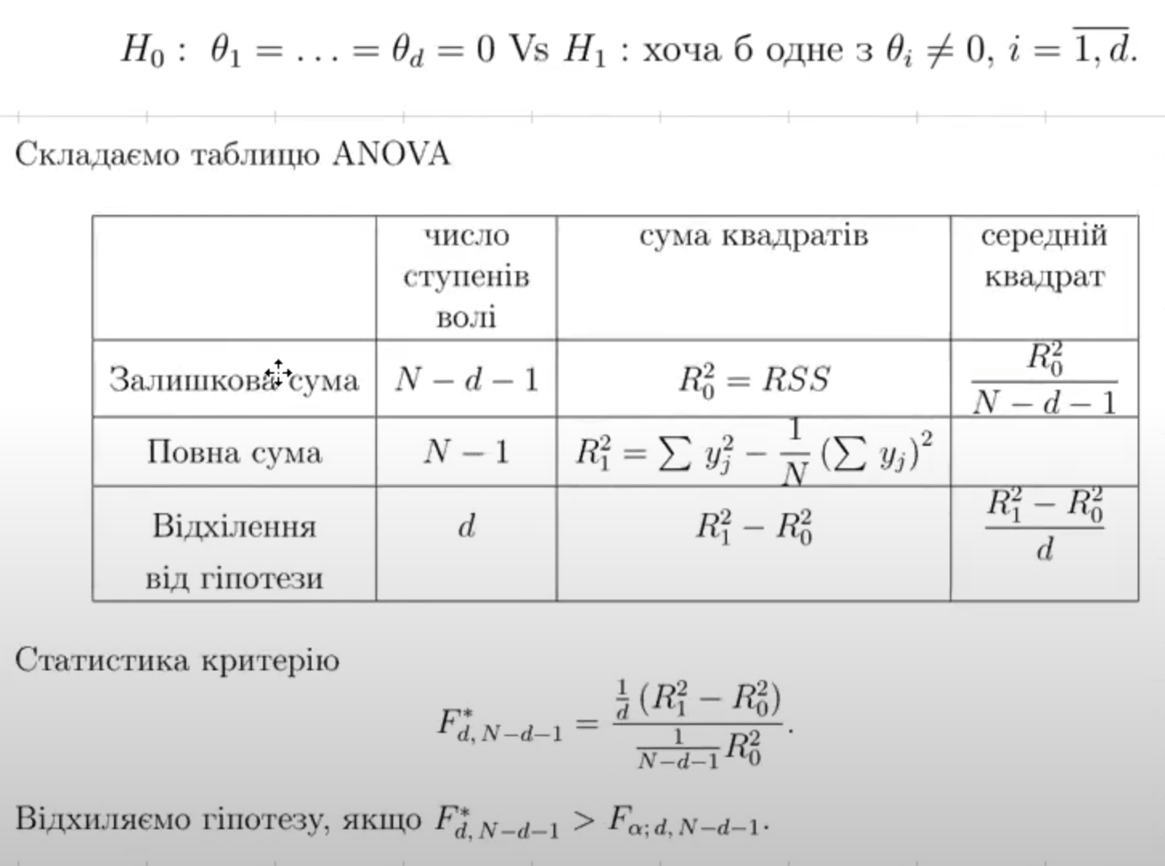
α = | 0.05
N= | 12
d = | 3
RSS=R_0^2 | 23841406.353
Сума Y_j | 208220.00
Сума Y_j^2 | 3828164400 |  |  |  |  |  | картинка 4

 | Число ступенів волі | Сума квадратів | Середній квадрат | F-відношення
Залишкова сума | 8 | 23841406.353 | 2980175.7941 | 21.403542781 | > | 4.0661805514 | =F_0,05.22
Повна сума | 11 | 215200366.67 |  |  | Відхиляємо
Відхилення від гіпотези | 3 | 191358960.31 | 63786320.105

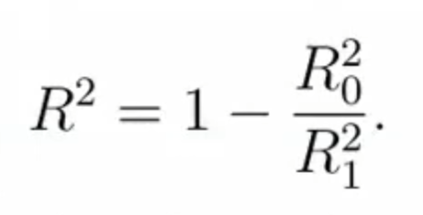
R^2= | 0.88921298452

Модель описує | 88.9% | повної варіації

